Zeiten
Berechnung der Absinkzeiten von Partikeln in der Zentrifuge oder im Atterbergzylinder |  |  |  |  | erstellt: V.Karius, 01/2019

Stoksches Gesetz nach Moore & Reynolds (1997) |  |  | Beschleunigung in der Zentrifuge nach Tributh&Lagaly (1986) |  |  |  | Tabellierte Werte nach Handbook of |  |  | Tabellierte Werte nach Handbook of |  |  | Dynamische Viskosität nach Boudreau (1997)
 |  |  |  |  |  |  | Chemistry and Physics |  |  | Chemistry and Physics (interpoliert) |  |  | Sedimentbedingungen (1<t<30, 0<S<35, 1<P<1000)
t = 18*η*h/g/(dp-dl)/D² |  |  | t = Kz/D²/f²*ln(r/r0) |  |  |  | T [°C] | η [µPa*s] | dl [kg/m³] | T [°C] | η [µPa*s] | dl [kg/m³] | Druck, P | [bar] | 1.013
Ks=18*η/g/(dp-dl) |  | [m*s] | Kz=18*η/(dp-dl)/4/π² |  | [m²/s] |  | 15 | 1139 | 999.1016 | 26 | 874.8 | 996.76 | Temp, t | [°C] | 23
t | Absinkzeit | [s] | f | Frequenz | [1/s] |  | 16 | 1109 | 998.945 | 27 | 856.3 | 996.49 | Salinität, S | [PSU] | 30
η | dyn. Viskosität (H2O) | [kg/(m*s)] | r | Zentrifugierradius | [m] |  | 17 | 1081 | 998.7769 | 28 | 835.9 | 996.19
h | Sinkstrecke | [m] |  |  |  |  | 18 | 1053 | 998.5976 | 29 | 815.9 | 995.93
g | Beschleunigung | [m/s²] | rz | Zentr.achse zu Gefäßboden | [m] |  | 19 | 1027 | 998.4073 | 30 | 797.5 | 995.6511 | Dynam. Visk., η | [cp=0.01g/cm/s=0.001Pa*s] | 1.0012
dp | Dichte Partikel | [kg/m³] | hb | Gefäßoberrand über Gefäßboden | [m] |  | 20 | 1002 | 998.2063
dl | Dichte Wasser | [kg/m³] | hs | Gefäßoberrand über Sedimentoberfläche | [m] |  | 21 | 977.9 | 997.9948
D | Partikeldurchmesser | [m] | hü | Suspensionsoberfläche zu Gefäßoberrand | [m] |  | 22 | 954.8 | 997.773 |  |  |  | Dichte (Meer)Wasser nach Millero&Poisson (1981) in Abhängigkeit von Salinität - nur für Normaldruck
 |  |  |  |  |  |  | 23 | 932.5 | 997.5412 |  |  |  | A | 0.770861002
 |  |  | r0=rz-hb+hü | Zentr.achse zu Suspensionsoberfläche | [m] |  | 24 | 911.1 | 997.2994 |  |  |  | B | -0.0042477334
 |  |  | r=rz-hb+hs | Zentr.achse zu Entnahmepunkt | [m] |  | 25 | 890.4 | 997.048 |  |  |  | C | 0.00048314
 |  |  |  |  |  |  | 30 | 797.5 | 995.6511 |  |  |  | ρ0 | 997.54116962
Eingabewerte | Berechnete Werte |  | Umrechnung in SI-Einheiten
Berechnung für: | 1 |  |  |  |  |  | Viskosität in Abhängigkeit von T |  |  |  |  |  | ρ | 1019.9835201
Temp. | 23 | [°C] |  |  |  |  | FALSE
η nach: | 1 |  |  |  |  |  | 932.5
D | 2.00 | [µm] | 2.00E-06 | [m] |  |  | Dichte von Wasser in Abhängigkeit von T
dp | 2.65 | [g/cm³] | 2650 | [kg/m³] |  |  | FALSE
Dichte H20 nach Handbook of Chem. + Phys.
η | 0.0009325 | [Pa*s] | 0.0009325 | [Pa*s] |  |  | 997.5412
Dyn. Visk nach Handbook of Chemistry and Physics
dl | 0.9975412 | [g/cm³] | 997.5412 | [kg/m³]
Ks |  |  | 1.0354322748E-06 | [m*s]

Parameter für Zentrifugation

f | 1000 | [1/min] | 16.666666667 | [1/s]
hü | 0 | [cm] | 0 | [m]
hs | 8.4 | [cm] | 0.084 | [m]
rz | 19.80 | [cm] | 0.198 | [m]
hb | 8.40 | [cm] | 0.084 | [m]
r0 | 11.4 | [cm] | 0.114 | [m]
r | 19.8 | [cm] | 0.198 | [m]

Parameter für Atterberg
hl | 30 | [cm] | 0.3 | [m] | hl = Höhe Suspension über Gefäßboden
he | 0 | [cm] | 0 | [m] | he = Höhe Entnahmepunkt über Gefäßboden
g | 9.81 | [m/s²] | 9.81 | [m/s²]
h | 30.00 | [cm] | 0.3 | [m]

Berechnung der Fallzeit

t | 77657.4 | [s]
t | 1294.3 | [min]
t | 1294 | [min]+ | 17 | [s]
t | 21 | [h]+ | 34 | [min]+ | 17 | [s]

Konstanten für Heraeus Multifuge X3R mit TX1000
 | rz [cm] | hb [cm]
175ml Nalgene konisch | 19.4 | 12.3
50ml Falcon konisch | 18.95 | 11.3

Konstanten für Kendro Multifuge 3s mit weißen Adaptern und Glaseinsätzen
rz | 18.1
hb | 11

Konstanten Klaus Wemmer
rz | 19.8 | cm
hb | 8.4 | cm

Viskosität Polywolframat
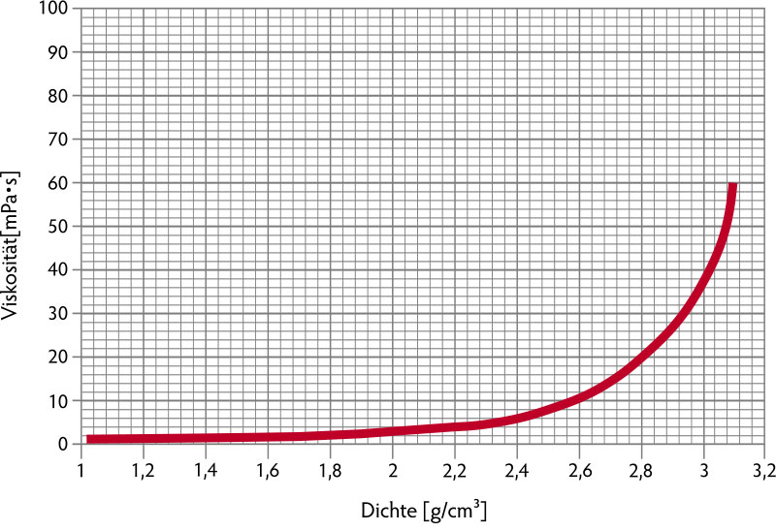
 | hte ρ in g/cm³ | Viskosität η in mPa•s
 | 1.08 | 0.99
 | 1.15 | 1.05
 | 1.23 | 1.13
 | 1.32 | 1.19
 | 1.4 | 1.29
 | 1.56 | 1.51
 | 1.73 | 1.83
 | 1.88 | 2.27
 | 2.04 | 2.9
 | 2.19 | 3.93
 | 2.35 | 5.15
 | 2.5 | 8.19
 | 2.67 | 12.18
 | 2.82 | 20.55
 | 2.98 | 36.65
 | 3.1 | 59.52

 | Interpolation |  | 2.67 | 12.18
 | ρ [g/cm³] | η [mPa•s] | 2.82 | 20.55
1 | 2.67 | 12.18 | 2.98 | 36.65
2 | 2.68 | 12.74
3 | 2.69 | 13.30
4 | 2.7 | 13.85
5 | 2.71 | 14.41
6 | 2.72 | 14.97
7 | 2.73 | 15.53
8 | 2.74 | 16.09
9 | 2.75 | 16.64
10 | 2.76 | 17.20
11 | 2.77 | 17.76
12 | 2.78 | 18.32
13 | 2.79 | 18.88
14 | 2.8 | 19.43
15 | 2.81 | 19.99
16 | 2.82 | 20.55
17 | 2.83 | 21.56
18 | 2.84 | 22.56
19 | 2.85 | 23.57
20 | 2.86 | 24.58
21 | 2.87 | 25.58
22 | 2.88 | 26.59
23 | 2.89 | 27.59
24 | 2.9 | 28.60
25 | 2.91 | 29.61
26 | 2.92 | 30.61
27 | 2.93 | 31.62
28 | 2.94 | 32.63
29 | 2.95 | 33.63
30 | 2.96 | 34.64
31 | 2.97 | 35.64
32 | 2.98 | 36.65

